акт №11
АКТ №11
о необходимости выполнения работ
22.04.2026г.
 |  |  |  |  |  |  | 22.04.2026г.
Объект капитального строительства
«Терминал по перевалке минеральных удобрений в морском торговом порту Усть-Луга. Береговые объекты терминала»
(наименование объекта)
Договор подряда на СМР
№ 314-25/104 от 22.05.2025г.
(номер и дата контракта на СМР)
Мы нижеподписавшиеся
Представитель заказчика
Руководитель проектного офиса
ООО «ЕТУ" |  |  |  |  |  | Гуляев Е.В.
Главный инженер проектов
ООО "ЕТУ" |  |  |  |  |  | Егоров Л.В.
(должность, фамилия, имя, отчество)
Заместитель руководителя направления по строительству
объектов минеральных грузов
ООО "ЕТУ" |  |  |  |  |  | Боровков А.Ю
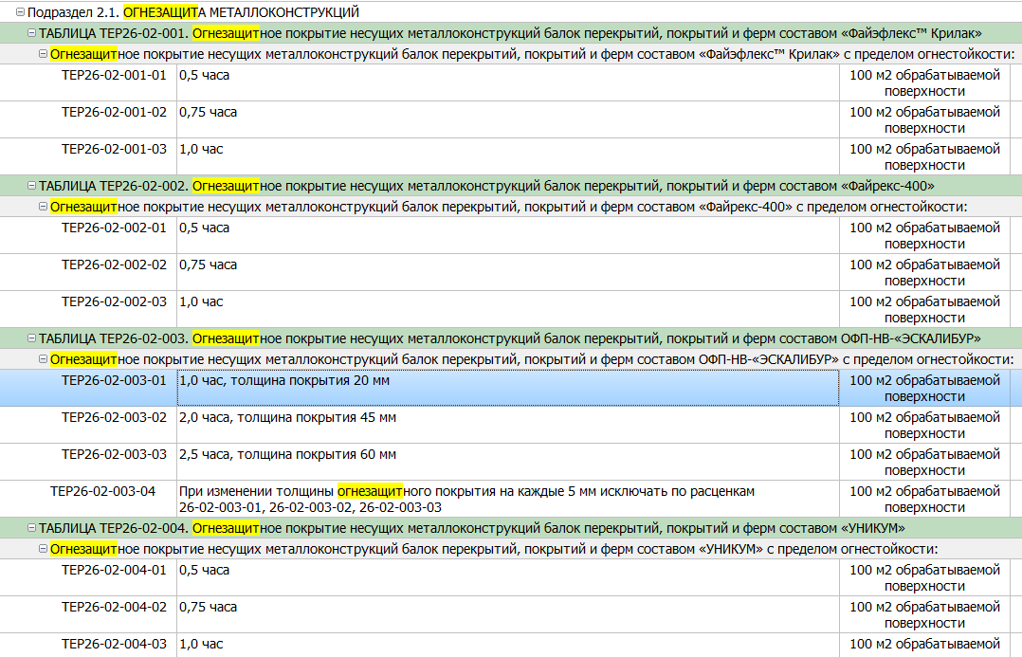
(должность, фамилия, имя, отчество)
Представитель подрядной строительной организации
Руководитель проекта ООО «КиКГЕОСТРОЙ» |  |  |  |  |  | Шевчук К.А.
(должность, фамилия, имя, отчество)
составили настоящий акт о том, что:
1. По факту рассмотрения объемов согласно РД выявлено
что выполнение сварочных работ настила требует предварительного удаления огнезащитного покрытия и обеспыливания металлоконструкций, однако указанные работы не предусмотрены проектной и договорной документацией.
(кратко указывается наименование работ)
2. Причина необходимости предлагаемых изменений
обусловлена технологическими требованиями выполнения сварочных работ, в соответствии с которыми сварка по поверхностям с нанесенным огнезащитным покрытием не допускается, что требует предварительного удаления покрытия и обеспыливания металлоконструкций.

(указывается причина, допускается указание реквизитов писем, схем и других документов, характеризующих/обосновывающих причины необходимости изменения проектных решений)
3. Предлагается внести следующие изменения в Рабочую документацию/ Контракт по составу и объему работ
– предусмотреть выполнение работ по подготовке металлоконструкций под сварку, включая удаление огнезащитного покрытия и обеспыливание поверхностей
 |  |  |  |  |  |  |  |  | 519.337
№ п/п | Шифр Раздела проекта | Перечень работ | Ед. изм. | Количество по ЛС | Количество по РД | Разница (+/-) | Примечание
1 | 2 | 3 | 4 | 5 | 6 | 7 | 8
Конвейерная галерея №3. Конструкции металлические 1632-2021-2.1.3-КМ
1 | 1632-2021-2.1.3-КМ | Удаление огнезащитного покрытия в зонах сварных соединений механическим способом | м.п./м2 | 0.00 | 10386,73/519,34 | 10386,73/519,34 | К увеличению | м2, и какое огнезащитное покрытие снимаем? С каким пределом огнестойкости? У меня расценки будут на демонтаж огнезащ. Покрытие Пирон-13. R30–R60

2 | 1632-2021-2.1.3-КМ | Обеспыливание металлоконструкций перед выполнением сварочных работ настила механическим способом | м.п./м2 | 0.00 | 10386,73/519,34 | 10386,73/519,34 | К увеличению | м2? Расценка-пылесосами

Представитель заказчика
Руководитель проектного офиса
ООО «ЕТУ" |  |  |  |  |  | Гуляев Е.В.
(должность, фамилия, инициалы, подпись)
Главный инженер проектов
ООО "ЕТУ" |  |  |  |  |  | Егоров Л.В.
(должность, фамилия, инициалы, подпись)

Заместитель руководителя направления по строительству
объектов минеральных грузов
ООО "ЕТУ" |  |  |  |  |  | Боровков А.Ю
(должность, фамилия, инициалы, подпись)

Представитель подрядной строительной организации
Руководитель проекта ООО «КиКГЕОСТРОЙ» |  |  |  |  |  | Шевчук К.А.
(должность, фамилия, инициалы, подпись)

